상계내역
송장번호 | 성함 | 세부내용 | 금액 | 중량 | 운임
 |  | 파손 화물 보상처리 (5월부 보상처리 완료) |  | 0.5 | 9,850
 |  |  |  | 1.0 | 11,850
 |  |  |  | 1.5 | 13,850
 |  |  |  | 2.0 | 15,850
 |  |  |  | 2.5 | 17,850
 |  |  |  | 3.0 | 19,850
 |  |  | - | 3.5 | 21,850
정산 HAWB |  |  |  | 4.0 | 23,850
상계 처리 비용 | ₩- |  |  | 4.5 | 25,850
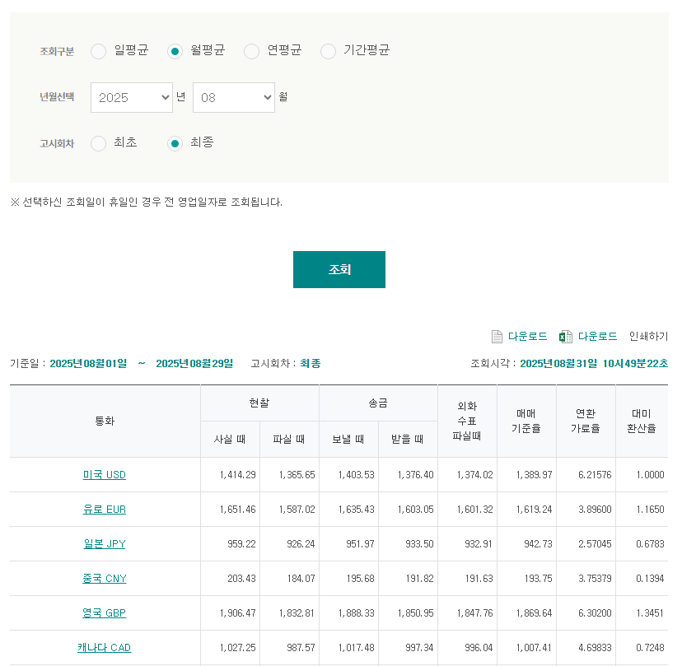
 |  |  |  | 5.0 | 27,850
 |  |  |  | 5.5 | 29,850
 |  |  |  | 6.0 | 31,850
 |  |  |  | 6.5 | 33,850
 |  |  |  | 7.0 | 35,850
 |  |  |  | 7.5 | 37,850
 |  |  |  | 8.0 | 39,850
 |  |  |  | 8.5 | 41,850
 |  |  |  | 9.0 | 43,850
 |  |  |  | 9.5 | 45,850
 |  |  |  | 10.0 | 47,850
 |  |  |  | 10.5 | 49,850
 |  |  |  | 11.0 | 51,850
 |  |  |  | 11.5 | 53,850
 |  |  |  | 12.0 | 55,850
 |  |  |  | 12.5 | 57,850
 |  |  |  | 13.0 | 59,850
 |  |  |  | 13.5 | 61,850
 |  |  |  | 14.0 | 63,850
 |  |  |  | 14.5 | 65,850
 |  |  |  | 15.0 | 67,850
 |  |  |  | 15.5 | 69,850
 |  |  |  | 16.0 | 71,850
 |  |  |  | 16.5 | 73,850
 |  |  |  | 17.0 | 75,850

